現外設定マスタ
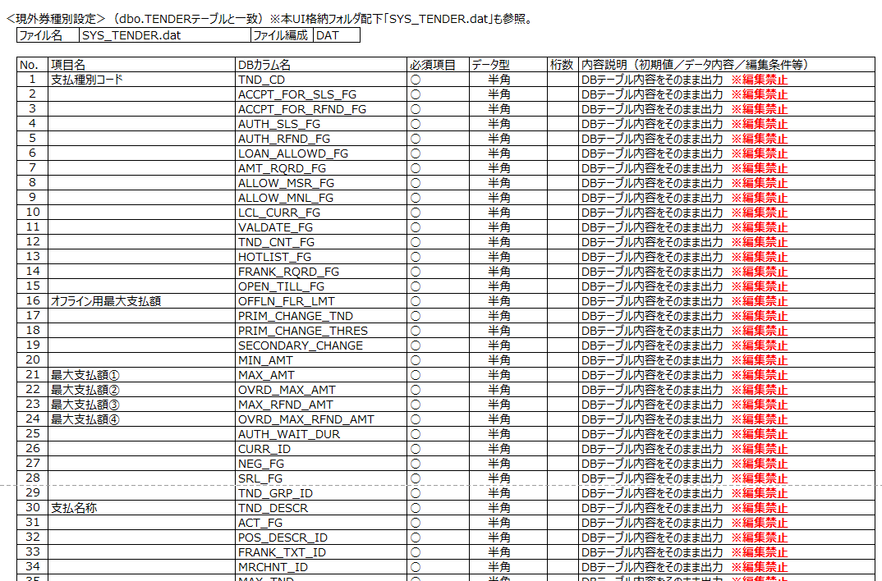
ファイル仕様 |  |  |  |  |  |  |  |  |  | 版数 | 日付 | 作成者
 |  | SS17 | インターフェース | マスタ連携 |  |  |  | 現外設定マスタ連携 |  | 1.1 | 2024-05-27 | 富士通
 |  |  | 業務機能 | 業務プロセス |  |  |  | システム機能
ファイルID |  | IG_TENDER_yyyymmddhhmmss.datCSV |  | ファイル名 |  |  |  | 現外設定マスタ |  |  | 種別 | CSV | *1.1

No | 項目名 | 項目ID |  | 型 | PK | 必須 | 項目長 |  | 備考
 |  |  |  |  |  |  | 全体 | 小数
1 | 支払種別コード | TND_CD |  | Short | 1 | ○
2 | 支払許可 | ACCPT_FOR_SLS_FG |  | Bool |  | ○ |  |  | 支払を許可する（1:TRUE）か否（0:FALSE）か
3 | 返金許可 | ACCPT_FOR_RFND_FG |  | Bool |  | ○ |  |  | 未使用 |  |  |  | *1.1
4 | 販売承認 | AUTH_SLS_FG |  | Bool |  | ○ |  |  | 未使用 |  |  |  | *1.1
5 | 返金承認 | AUTH_RFND_FG |  | Bool |  | ○ |  |  | 未使用 |  |  |  | *1.1
6 | LOAN/PICKUPを許す | LOAN_ALLOWD_FG |  | Bool |  | ○ |  |  | 未使用 |  |  |  | *1.1
7 | 金額の入力要求 | AMT_RQRD_FG |  | Bool |  | ○ |  |  | 未使用 |  |  |  | *1.1
8 | MSR入力の許可 | ALLOW_MSR_FG |  | Bool |  | ○ |  |  | 未使用 |  |  |  | *1.1
9 | 手入力の許可 | ALLOW_MNL_FG |  | Bool |  | ○ |  |  | 未使用 |  |  |  | *1.1
10 | 現地通貨 | LCL_CURR_FG |  | Bool |  | ○ |  |  | 未使用 |  |  |  | *1.1
11 | 認証 | VALDATE_FG |  | Bool |  | ○ |  |  | 未使用 |  |  |  | *1.1
12 | カウントテンダー | TND_CNT_FG |  | Bool |  | ○ |  |  | 未使用 |  |  |  | *1.1
13 | ネガチェック | HOTLIST_FG |  | Bool |  | ○ |  |  | 未使用 |  |  |  | *1.1
14 | 裏書要求 | FRANK_RQRD_FG |  | Bool |  | ○ |  |  | 未使用 |  |  |  | *1.1
15 | ドロアオープン要否 | OPEN_TILL_FG |  | Bool |  | ○ |  |  | 未使用 |  |  |  | *1.1
16 | オフラインフロアリミット | OFFLN_FLR_LMT |  | Currency |  |  |  |  | 未使用 |  |  |  | *1.1
17 | 第一優先釣銭種別 | PRIM_CHANGE_TND |  | Short |  |  |  |  | 未使用 |  |  |  | *1.1
18 | 第一優先釣銭限度額 | PRIM_CHANGE_THRES |  | Currency |  |  |  |  | 未使用 |  |  |  | *1.1
19 | 第二優先釣銭種別 | SECONDARY_CHANGE |  | Short |  |  |  |  | 未使用(NULL) |  |  |  | *1.1
20 | 支払受取の最低額 | MIN_AMT |  | Currency |  | ○ |  |  | 未使用 |  |  |  | *1.1
21 | 支払受取の最高額 | MAX_AMT |  | Currency |  |  |  |  | 支払い可能な最高額 |  |  |  | *1.1
22 | 支払受取の最高額（承認後） | OVRD_MAX_AMT |  | Currency |  |  |  |  | 未使用 |  |  |  | *1.1
23 | 返金最高額 | MAX_RFND_AMT |  | Currency |  |  |  |  | 未使用 |  |  |  | *1.1
24 | 返金最高額（承認後） | OVRD_MAX_RFND_AMT |  | Currency |  |  |  |  | 未使用 |  |  |  | *1.1
25 | 承認待ち時間 | AUTH_WAIT_DUR |  | Long |  |  |  |  | 未使用 |  |  |  | *1.1
26 | 通貨コード | CURR_ID |  | Short |  |  |  |  | 未使用 |  |  |  | *1.1
27 | 流通可能フラグ | NEG_FG |  | Bool |  | ○ |  |  | 未使用 |  |  |  | *1.1
28 | シリアル番号フラグ | SRL_FG |  | Bool |  |  |  |  | 未使用 |  |  |  | *1.1
29 | テンダークラスID | TND_GRP_ID |  | Short |  |  |  |  | 未使用 |  |  |  | *1.1
30 | 支払名称 | TND_DESCR |  | String |  | ○ | MAX 20 |  | 現外券名
31 | 有効フラグ | ACT_FG |  | Bool |  |  |  |  | 未使用 |  |  |  | *1.1
32 | POS記述ID | POS_DESCR_ID |  | Long |  |  |  |  | 未使用 |  |  |  | *1.1
33 | 裏書テキストID | FRANK_TXT_ID |  | Long |  |  |  |  | 未使用(NULL) |  |  |  | *1.1
34 | マーチャントID | MRCHNT_ID |  | String |  |  | MAX 24 |  | 未使用(NULL) |  |  |  | *1.1
35 | 最高支払数 | MAX_TND |  | Short |  |  |  |  | 未使用 |  |  |  | *1.1
36 | 承認要求最低額 | MIN_AUTH_AMT |  | Currency |  |  |  |  | 未使用(NULL) |  |  |  | *1.1
37 | G/LアカウントID | GL_ACCT_ID |  | String |  |  | MAX 24 |  | 未使用(NULL) |  |  |  | *1.1
38 | 残高差異許容額 | BAL_VRNC_AMT |  | Currency |  |  |  |  | 未使用(NULL) |  |  |  | *1.1
39 | 出金フラグ | PMT_OUT_FG |  | Bool |  | ○ |  |  | 未使用 |  |  |  | *1.1
40 | 銀行預金フラグ | BNK_DPST_FG |  | Bool |  | ○ |  |  | 未使用 |  |  |  | *1.1
41 | 残高差異G／Lアカウント | BAL_VRN_GL_ACCT_ID |  | String |  |  | MAX 24 |  | 未使用(NULL) |  |  |  | *1.1
42 | 入金フラグ | PMT_IN_FG |  | Bool |  | ○ |  |  | 未使用 |  |  |  | *1.1
43 | 印刷枚数 | PRNT_CNT |  | Short |  |  |  |  | 未使用(NULL) |  |  |  | *1.1
44 | 店舗番号 | STR_ID |  | Long | 2 | ○ |  |  | 店舗番号×10000 ※先頭ゼロ埋めなし |  |  |  | *1.1
45 | ＰＬＵ限定フラグ | PLU_RSTRCT_FG |  | Bool |  | ○ |  |  | 未使用 |  |  |  | *1.1
46 | 支払取消承認コード | TND_VOID_AUTH_CD |  | Short |  |  |  |  | 未使用(NULL) |  |  |  | *1.1
47 | カウントタイプコード | CNT_TYP_CD |  | Short |  |  |  |  | 未使用(NULL) |  |  |  | *1.1
48 | 券類種別 | GSFD_GIFT_CHG |  | String |  |  | 1 |  | 0:釣りあり券、1:過剰現外券、2:釣りなし券 ※現行 1 の設定なし |  |  |  | *1.1
49 | 支払ｶﾅ名称 | GSFD_KANA_DESCR |  | String |  |  | MAX 20 |  | 半角カナ名称 |  |  |  | *1.1
50 | 金種登録種別 | GSFD_TND_CNT_TYPE |  | Short |  |  |  |  | 未使用 |  |  |  | *1.1
51 | ＥＤＹノーチェック回数 | GSFD_EDY_EDYNOCHECK |  | String |  |  | MAX 16 |  | 未使用(NULL) |  |  |  | *1.1
52 | 追加支払数 | GSFD_TND_CNT_ADD |  | Short |  |  |  |  | 未使用 |  |  |  | *1.1
53 | 支払金額 | GSFD_TND_CNT_AMT |  | Currency |  |  |  |  | 未使用(NULL) |  |  |  | *1.1

